关系图
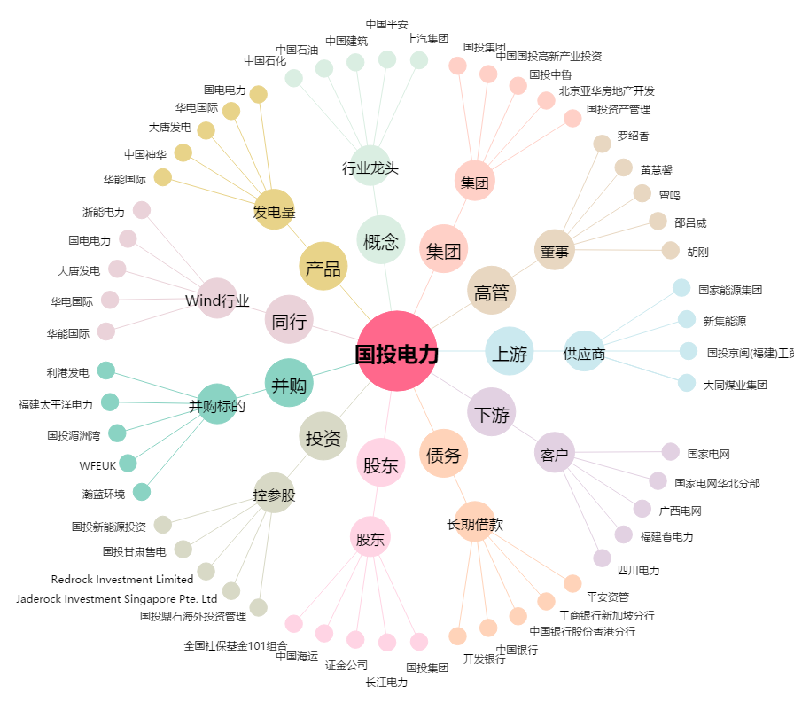
国投电力[600886.SH] - 关系概览图

